工作计划表
 |  | 日历工作计划 |  |  |  |  | 工作明细表 |  |  |  |  |  |  | 稻小壳的工作 |  | 辅助表
 |  | Calendar Work Plan |  |  |  |  | Work Details |  |  |  |  |  |  | 2022-09-27 |  | 请勿修改或删除

数据统计 |  |  |  |  |  |  | 查询各截止日期任务分布情况 |  |  |  |  |  | 设置查询开始日期： | 2022-09-26 |  | 当前日期 | 按钮数值 | 查询日期
项目 |  | 数量 |  | 占比 |  |  |  |  |  |  |  |  |  |  |  | 2022-09-27 | 14999 | 2022-09-26
全部任务 |  | 59 |  | 100.0%
完成任务 |  | 13 |  | 22.0% |  |  |  |  |  |  |  |  |  |  |  | 查询各截止日期任务分布情况
进行任务 |  | 19 |  | 32.2% |  |  |  |  |  |  |  |  |  |  |  | 截至日期 | 已完成 | 进行中 | 未开始 | 已取消
未 开 始 |  | 25 |  | 42.4% |  |  |  |  |  |  |  |  |  |  |  | 2022-09-25 | 0 | 6 | 2 | 0
取消任务 |  | 2 |  | 3.4% |  |  |  |  |  |  |  |  |  |  |  | 2022-09-26 | 0 | 2 | 3 | 0
 |  |  |  |  |  |  |  |  |  |  |  |  |  |  |  | 2022-09-27 | 0 | 0 | 1 | 0
需截至任务完成情况提醒 |  |  |  |  |  |  | 工作内容 | 类型 | 开始日期 | 截止日期 | 状态 |  | 工作进度 |  | 备注 | 2022-09-28 | 0 | 0 | 3 | 0
项目 |  | 数量 |  | 占比 |  |  | A_001工作内内容 | 重要 | 2022-09-11 | 2022-09-17 | ● | 已完成 | 100% | 2 |  | 2022-09-29 | 0 | 0 | 6 | 0
全部截止 |  | 13 / 41 |  | 31.7% |  |  | A_002工作内内容 |  | 2022-09-11 | 2022-09-19 | ● | 未开始 | 80% | 3
今日截止 |  | 0 / 1 |  | 0.0% |  |  | A_003工作内内容 |  | 2022-09-11 | 2022-09-17 | ● | 进行中 | 60% | 1
明日截止 |  | 0 / 3 |  | 0.0% |  |  | A_004工作内内容 | 重要 | 2022-09-11 | 2022-09-21 | ● | 已完成 | 100% | 2
 |  |  |  |  |  |  | A_005工作内内容 |  | 2022-09-12 | 2022-09-20 | ● | 已完成 | 100% | 2
2022 |  |  | 09 |  |  |  | A_006工作内内容 |  | 2022-09-12 | 2022-09-16 | ● | 已取消 | 100% | 0
一 | 二 | 三 | 四 | 五 | 六 | 日 | A_007工作内内容 | 重要 | 2022-09-12 | 2022-09-16 | ● | 已完成 | 100% | 2
 |  |  | 01 | 02 | 03 | 04 | A_008工作内内容 |  | 2022-09-12 | 2022-09-22 | ● | 已完成 | 100% | 2
05 | 06 | 07 | 08 | 09 | 10 | 11 | A_009工作内内容 | 紧急 | 2022-09-12 | 2022-09-17 | ● | 已完成 | 100% | 2
12 | 13 | 14 | 15 | 16 | 17 | 18 | A_010工作内内容 | 重要 | 2022-09-13 | 2022-09-17 | ● | 已完成 | 100% | 2
19 | 20 | 21 | 22 | 23 | 24 | 25 | A_011工作内内容 |  | 2022-09-13 | 2022-09-23 | ● | 进行中 | 60% | 1
26 | 27 | 28 | 29 | 30 |  |  | A_012工作内内容 | 重要 | 2022-09-13 | 2022-09-19 | ● | 已完成 | 100% | 2
 |  |  |  |  |  |  | A_013工作内内容 | 重要 | 2022-09-13 | 2022-09-23 | ● | 进行中 | 60% | 1
 |  |  |  |  |  |  | A_014工作内内容 |  | 2022-09-14 | 2022-09-18 | ● | 已完成 | 100% | 2
 |  |  |  |  |  |  | A_015工作内内容 | 重要 | 2022-09-14 | 2022-09-24 | ● | 进行中 | 60% | 1
 |  |  |  |  |  |  | A_016工作内内容 | 重要 | 2022-09-14 | 2022-09-20 | ● | 已完成 | 100% | 2
 |  |  |  |  |  |  | A_017工作内内容 | 重要 | 2022-09-14 | 2022-09-19 | ● | 已完成 | 100% | 2
 |  |  |  |  |  |  | A_018工作内内容 |  | 2022-09-15 | 2022-09-19 | ● | 已完成 | 100% | 2
 |  |  |  |  |  |  | A_019工作内内容 |  | 2022-09-15 | 2022-09-25 | ● | 进行中 | 60% | 1
 |  |  |  |  |  |  | A_020工作内内容 | 重要 | 2022-09-15 | 2022-09-20 | ● | 已完成 | 100% | 2
 |  |  |  |  |  |  | A_021工作内内容 |  | 2022-09-16 | 2022-09-25 | ● | 进行中 | 60% | 1
 |  |  |  |  |  |  | A_022工作内内容 |  | 2022-09-16 | 2022-09-22 | ● | 进行中 | 60% | 1
 |  |  |  |  |  |  | A_023工作内内容 | 重要 | 2022-09-16 | 2022-09-25 | ● | 进行中 | 60% | 1
 |  |  |  |  |  |  | A_024工作内内容 |  | 2022-09-16 | 2022-09-22 | ● | 已取消 | 60% | 0
 |  |  |  |  |  |  | A_025工作内内容 | 紧急 | 2022-09-17 | 2022-09-24 | ● | 进行中 | 60% | 1
 |  |  |  |  |  |  | A_026工作内内容 | 重要 | 2022-09-17 | 2022-09-24 | ● | 进行中 | 60% | 1
 |  |  |  |  |  |  | A_027工作内内容 |  | 2022-09-17 | 2022-09-25 | ● | 进行中 | 60% | 1
 |  |  |  |  |  |  | A_028工作内内容 | 重要 | 2022-09-17 | 2022-09-26 | ● | 进行中 | 60% | 1
 |  |  |  |  |  |  | A_029工作内内容 | 重要 | 2022-09-18 | 2022-09-22 | ● | 进行中 | 60% | 1
 |  |  |  |  |  |  | A_030工作内内容 |  | 2022-09-18 | 2022-09-25 | ● | 进行中 | 60% | 1
 |  |  |  |  |  |  | A_031工作内内容 | 重要 | 2022-09-18 | 2022-09-22 | ● | 进行中 | 60% | 1
 |  |  |  |  |  |  | A_032工作内内容 | 重要 | 2022-09-18 | 2022-09-26 | ● | 进行中 | 60% | 1
 |  |  |  |  |  |  | A_033工作内内容 | 重要 | 2022-09-18 | 2022-09-23 | ● | 进行中 | 60% | 1
 |  |  |  |  |  |  | A_034工作内内容 |  | 2022-09-19 | 2022-09-25 | ● | 进行中 | 60% | 1
 |  |  |  |  |  |  | A_035工作内内容 |  | 2022-09-19 | 2022-09-23 | ● | 进行中 | 60% | 1
 |  |  |  |  |  |  | A_036工作内内容 | 重要 | 2022-09-19 | 2022-09-23 | ● | 未开始 |  | 3
 |  |  |  |  |  |  | A_037工作内内容 |  | 2022-09-19 | 2022-09-29 | ● | 未开始 |  | 3
 |  |  |  |  |  |  | A_038工作内内容 |  | 2022-09-19 | 2022-09-23 | ● | 未开始 |  | 3
 |  |  |  |  |  |  | A_039工作内内容 | 重要 | 2022-09-20 | 2022-09-29 | ● | 未开始 |  | 3
 |  |  |  |  |  |  | A_040工作内内容 |  | 2022-09-20 | 2022-09-30 | ● | 未开始 |  | 3
 |  |  |  |  |  |  | A_041工作内内容 | 紧急 | 2022-09-20 | 2022-09-29 | ● | 未开始 |  | 3
 |  |  |  |  |  |  | A_042工作内内容 | 重要 | 2022-09-20 | 2022-09-30 | ● | 未开始 |  | 3
 |  |  |  |  |  |  | A_043工作内内容 |  | 2022-09-20 | 2022-09-25 | ● | 未开始 |  | 3
 |  |  |  |  |  |  | A_044工作内内容 | 重要 | 2022-09-20 | 2022-09-26 | ● | 未开始 |  | 3
 |  |  |  |  |  |  | A_045工作内内容 | 重要 | 2022-09-21 | 2022-09-29 | ● | 未开始 |  | 3
 |  |  |  |  |  |  | A_046工作内内容 |  | 2022-09-21 | 2022-09-30 | ● | 未开始 |  | 3
 |  |  |  |  |  |  | A_047工作内内容 | 重要 | 2022-09-21 | 2022-09-28 | ● | 未开始 |  | 3
 |  |  |  |  |  |  | A_048工作内内容 | 重要 | 2022-09-21 | 2022-09-26 | ● | 未开始 |  | 3
 |  |  |  |  |  |  | A_049工作内内容 | 重要 | 2022-09-21 | 2022-09-25 | ● | 未开始 |  | 3
 |  |  |  |  |  |  | A_050工作内内容 |  | 2022-09-21 | 2022-09-30 | ● | 未开始 |  | 3
 |  |  |  |  |  |  | A_051工作内内容 |  | 2022-09-22 | 2022-09-28 | ● | 未开始 |  | 3
 |  |  |  |  |  |  | A_052工作内内容 | 重要 | 2022-09-22 | 2022-09-28 | ● | 未开始 |  | 3
 |  |  |  |  |  |  | A_053工作内内容 |  | 2022-09-22 | 2022-09-26 | ● | 未开始 |  | 3
 |  |  |  |  |  |  | A_054工作内内容 |  | 2022-09-22 | 2022-10-01 | ● | 未开始 |  | 3
 |  |  |  |  |  |  | A_055工作内内容 | 重要 | 2022-09-23 | 2022-09-29 | ● | 未开始 |  | 3
 |  |  |  |  |  |  | A_056工作内内容 |  | 2022-09-23 | 2022-09-29 | ● | 未开始 |  | 3
 |  |  |  |  |  |  | A_057工作内内容 | 紧急 | 2022-09-23 | 2022-09-27 | ● | 未开始 |  | 3
 |  |  |  |  |  |  | A_058工作内内容 | 重要 | 2022-09-23 | 2022-10-03 | ● | 未开始 |  | 3
 |  |  |  |  |  |  | A_059工作内内容 |  | 2022-09-23 | 2022-10-03 | ● | 未开始 |  | 3

使用说明
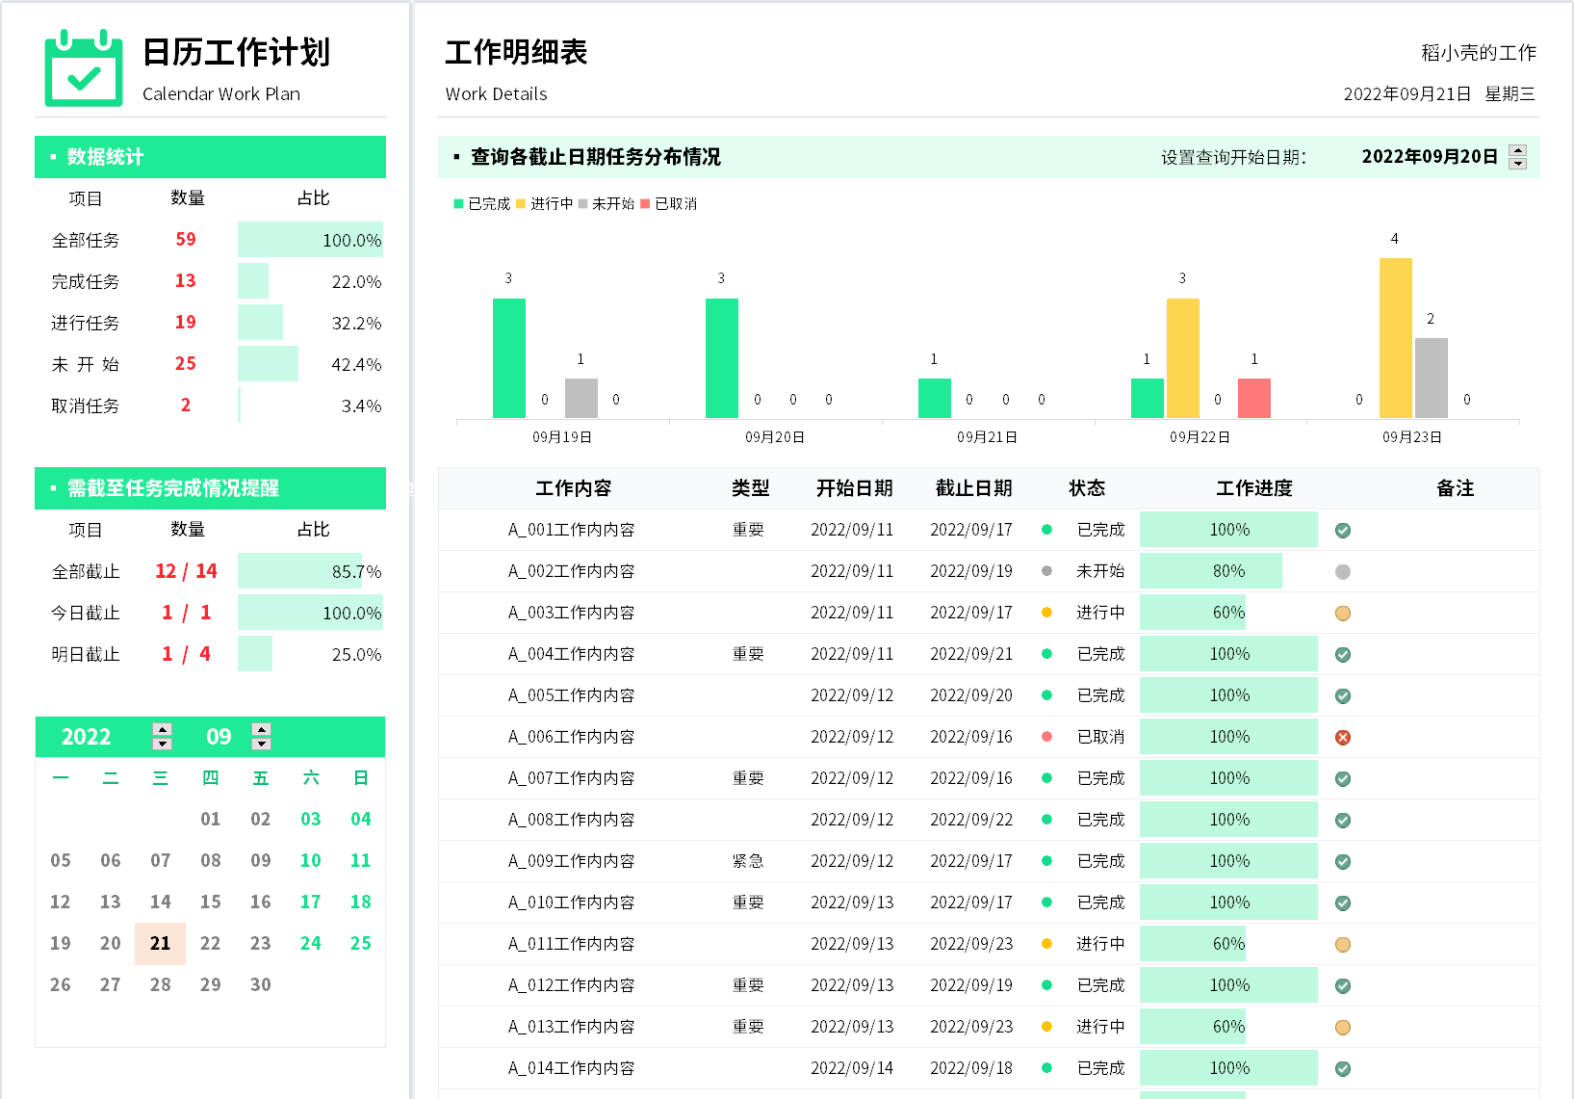
表格模板使用说明
（本页为说明页，用户使用模板时可删除本页内容）

01
基础操作指南

· 如何撤销工作表保护？
1、选中对应工作表。
2、点击：「审阅---撤销工作表」保护。

· 如何增加行数？
1、选中最后一行，鼠标放在选中区域右下角。
2、当鼠标箭头变成黑色十字形时，点击鼠标左键下拉即可。

·日历工作计划说明
1、明细表中类型下拉选择
2、明细表中状态下拉选择，状态前的符号自动
3、明细表中工作进度格式自动，工作进度后的符号自动
4、左侧数统计及日历自动
5、上方图形自动（根据查询日期变化而变化）
6、辅助表数据请勿修改或删除

无

